申請書作成ガイド（入力項目の説明）
＜入力項目の説明＞

手入力項目
自動（リンクまたは自動計算）
プルダウン（リスト）から選択

例1：第１号 交付申請書
例2：別記第３号様式（第5条関係）
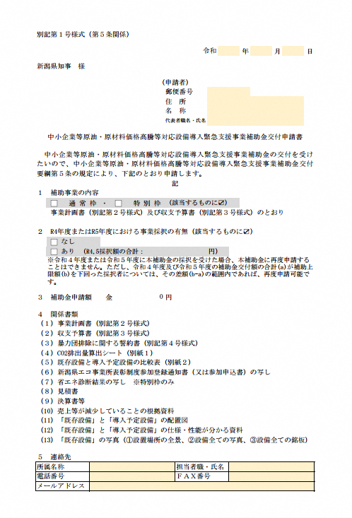
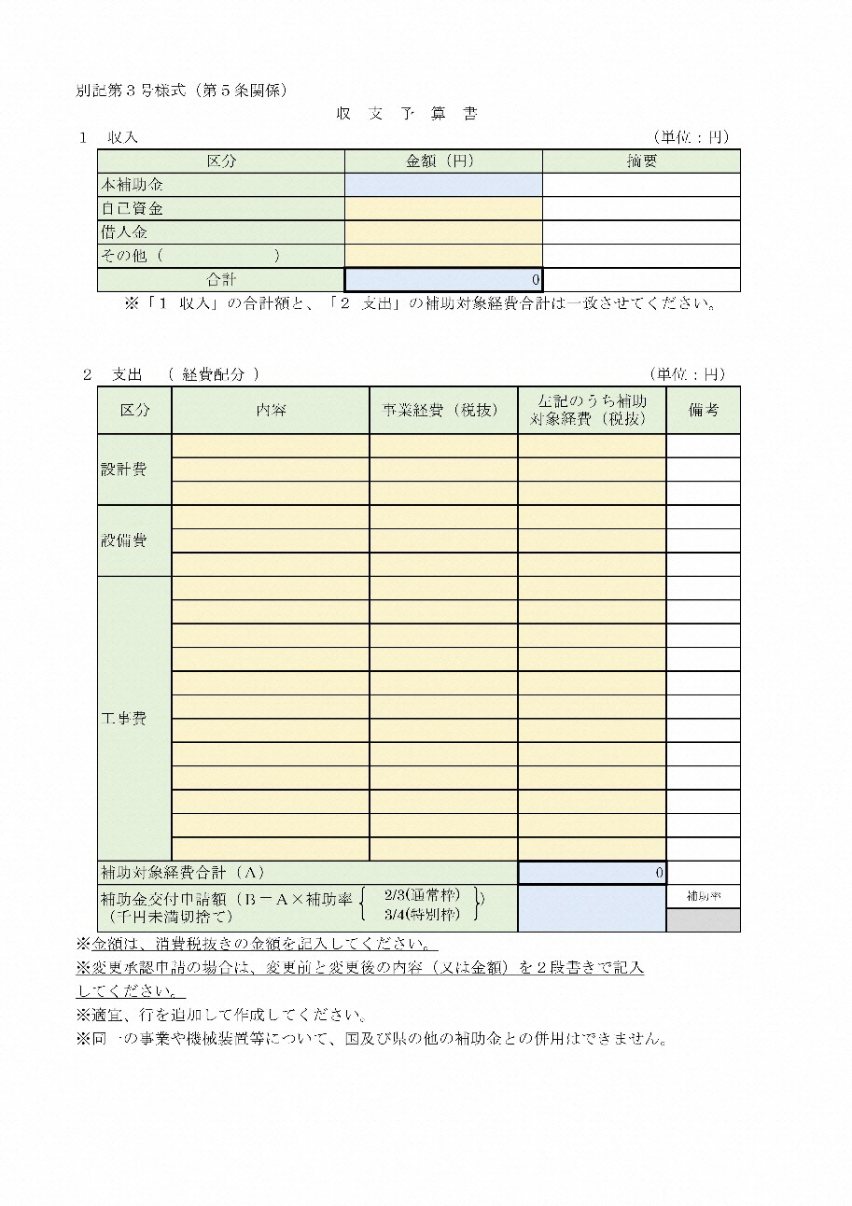
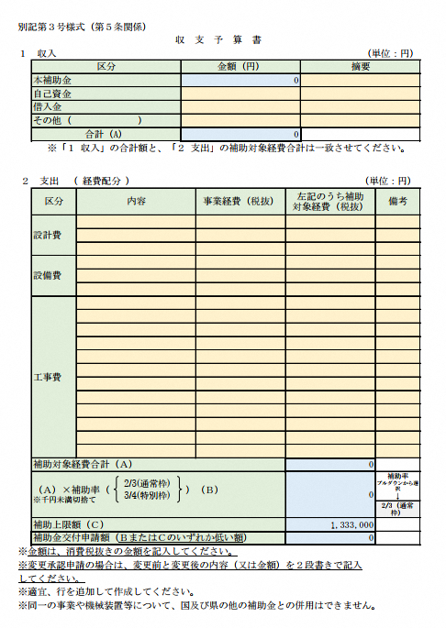

第3号_収支予算表
別記第３号様式（第５条関係）
収 支 予 算 書
１ 収入 （単位：円）
 | 区分 |  | 金額（円） |  |  | 摘要
 | 本補助金 |  | 0
 | 自己資金
 | 借入金
 | その他（ ）
 | 合計（A） |  | 0
 | ※「１ 収入」の合計額と、「２ 支出」の補助対象経費合計は一致させてください。

２ 支出 （ 経費配分 ） （単位：円）
 | 区分 | 内容 |  | 事業経費（税抜） | 左記のうち補助 対象経費（税抜） |  | 備考

 | 設計費

 | 設備費

 | 工事費

2/3(通常枠)
3/4(特別枠)
 |  |  |  |  |  |  |  | 0
 | 補助対象経費合計（Ａ） |  |  |  | 0
 | （Ａ）×補助率（ ）（Ｂ） ※千円未満切捨て |  |  |  | 0 |  | 補助率 プルダウンから選択 ↓ | 2/3（通常枠）
 |  |  |  |  |  |  | 2/3（通常枠） | 3/4（特別枠）
 | 補助上限額（Ｃ） |  |  |  | 1,333,000
 | 補助金交付申請額（ＢまたはＣのいずれか低い額） |  |  |  | 0
※金額は、消費税抜きの金額を記入してください。
※変更承認申請の場合は、変更前と変更後の内容（又は金額）を２段書きで記入
してください。
※適宜、行を追加して作成してください。
※同一の事業や機械装置等について、国及び県の他の補助金との併用はできません。

別紙1CO2排出量算出シート（交付）
別紙1 CO2排出量算出シート ＜中小企業等原油・原材料価格高騰等対応設備導入緊急支援事業補助金 交付申請用＞

 | 事業者名 |  | 0

適宜、年月を修正してください。
 |  |  | 黄色のセルに入力してください
 |  |  | 入力不可（自動計算されるセル）
■ エネルギーの使用に伴うCO2排出量
エネルギーの 種類 | 単位 | ①１年間の使用量 （使用量 又は 使用見込量を記入） |  |  |  |  |  |  |  |  |  |  |  |  | ②CO2排出 原単位 注1 | CO2排出量 （t-CO2) ①×②

 |  | R5.4 | R5.5 | R5.6 | R5.7 | R5.8 | R5.9 | R5.10 | R5.11 | R5.12 | R6.1 | R6.2 | R6.3 | 合計
電力（東北電力(株)からの買電） | kWh |  |  |  |  |  |  |  |  |  |  |  |  | 0 | 0.471 | 0.00

電力（東北電力㈱以外） 購入先（ ） | kWh |  |  |  |  |  |  |  |  |  |  |  |  | 0 |  | 0.00

ガソリン | L |  |  |  |  |  |  |  |  |  |  |  |  | 0 | 2.32 | 0.00

灯油 | L |  |  |  |  |  |  |  |  |  |  |  |  | 0 | 2.49 | 0.00

軽油 | L |  |  |  |  |  |  |  |  |  |  |  |  | 0 | 2.58 | 0.00

Ａ重油 | L |  |  |  |  |  |  |  |  |  |  |  |  | 0 | 2.71 | 0.00

Ｂ・Ｃ重油 | L |  |  |  |  |  |  |  |  |  |  |  |  | 0 | 3.00 | 0.00

液化石油ガス (ＬＰＧ) | kg |  |  |  |  |  |  |  |  |  |  |  |  | 0 | 3.00 | 0.00

 | ｍ３ |  |  |  |  |  |  |  |  |  |  |  |  | 0 | 6.55 | 0.00

都市ガス | ｍ３ |  |  |  |  |  |  |  |  |  |  |  |  | 0 | 2.23 | 0.00

その他の燃料 （ ） |  |  |  |  |  |  |  |  |  |  |  |  |  | 0 |  | 0.00 | ※電力契約2契約以上の場合もこちらにご入力ください。
 |  |  |  |  |  |  |  |  |  |  |  |  |  |  |  |  | ※必要に応じて行を追加してください。
CO2排出量 合計 |  |  |  |  |  |  |  |  |  |  |  |  |  |  |  | 0.00

注） ＣＯ２排出原単位は、地球温暖化対策の推進に関する法律施行令第３条による。

別紙2既存設備と導入予定設備の比較表（交付）
令和5年度補正予算 先進的省エネルギー投資促進支援事業 『(Ⅲ)設備単位型』 補助対象設備推奨
別紙2 既存設備と導入予定設備の比較表 (交付申請用)
各セルの数値を変更する場合、必要に応じて各セルの書式設定で表示形式を変更してください。
単位記入
単位記入
 |  |  |  |  |  |  |  |  |  |  |  | https://sii.or.jp/setsubi05r/search/

 | 既存設備 |  |  |  |  |  |  |  |  |  | 導入予定設備
 | 機器名 |  | 型式 | 仕様(A) | 仕様(B) | 台数 (C) | 消費エネルギー |  | 出力合計 |  | 機器名 |  | 型式 | SII登録 商品で あるか | 仕様(A) | 仕様(B) | 台数 (C) | 消費エネルギー |  | 出力合計
 |  |  |  | (消費エネルギー量) | （出力：能力） |  | 合計(D)＝(A)×（C） |  | (E)＝(B)×（C） |  |  |  |  |  | (消費エネルギー量) | （出力：能力） |  | 合計(D)＝(A)×（C） |  | (E)＝(B)×©
 |  |  |  | （kW、L、㎥等） | （kW、kg、cal等） |  | （kW、㎥、L 等） |  | （kW、kg 等） |  |  |  |  |  | （kW、kg、㎥等） | （kW、kg、cal等） |  | （kW、㎥、L 等） |  | （kW、kg 等）
1 |  |  |  |  |  |  | 0.00 | 0 | 0.00 | 0 |  |  |  |  |  |  |  | 0.00 | 0 | 0.00 | 0
2 |  |  |  |  |  |  | 0.00 | 0 | 0.00 | 0 |  |  |  |  |  |  |  | 0.00 | 0 | 0.00 | 0
3 |  |  |  |  |  |  | 0.00 | 0 | 0.00 | 0 |  |  |  |  |  |  |  | 0.00 | 0 | 0.00 | 0
4 |  |  |  |  |  |  | 0.00 | 0 | 0.00 | 0 |  |  |  |  |  |  |  | 0.00 | 0 | 0.00 | 0
5 |  |  |  |  |  |  | 0.00 | 0 | 0.00 | 0 |  |  |  |  |  |  |  | 0.00 | 0 | 0.00 | 0
6 |  |  |  |  |  |  | 0.00 | 0 | 0.00 | 0 |  |  |  |  |  |  |  | 0.00 | 0 | 0.00 | 0
7 |  |  |  |  |  |  | 0.00 | 0 | 0.00 | 0 |  |  |  |  |  |  |  | 0.00 | 0 | 0.00 | 0 | 登録
8 |  |  |  |  |  |  | 0.00 | 0 | 0.00 | 0 |  |  |  |  |  |  |  | 0.00 | 0 | 0.00 | 0 | 未登録
※既存設備が、どの導入予定設備に置き換わるかが明確となるように、導入前後の設備が左右に並ぶよう記載してください。
※仕様欄には、導入前後で設備の能力が何から何に、どのように変わるのか、分かるよう記載してください。（例：空調の場合、冷房能力kW、定格消費電力kWなど）
※原則として、同等の能力を有する設備に置き換えること。各設備の消費エネルギーの合計の欄(D)は、導入予定後の方がすべて小さくなっていること。
※高効率空調への入替と同時に断熱窓・サッシの更新を行う場合、断熱窓・サッシについて本様式への記載は不要です。 なお、申請書には①導入予定の製品の断熱性能が確認できる書類（カタログの該当ページの写しやメーカーから発行される性能証明書など）、 ②工事前の該当箇所の写真を既存設備写真台帳(ﾁｪｯｸ表のNo.16)に添付してください

不明の場合は、事前に事務局（電話：050-3092-2650）に相談してください。

 |  | 【補足の説明がある場合は、以下の欄に記入してください】

第11号_収支実績書
別記第11号様式（第13条関係）
収 支 実 績 書
１ 収入（実績） （単位：円）
 | 区分 |  | 金額（円） |  |  | 摘要
 | 本補助金 |  | 0
 | 自己資金
 | 借入金
 | その他（ ）
 | 合計 |  | 0
※「１ 収入」の合計額と、「２ 支出」の補助対象経費合計は一致させてください。

２ 支出（実績） （単位：円）
 | 区分 | 内容 |  | 事業経費(税抜) | 左記のうち補助 対象経費(税抜) |  | 備考

 | 設計費

 | 設備費

 | 工事費

2/3(通常枠)
3/4(特別枠)
 |  |  |  |  |  |  |  | 0
 | 補助対象経費合計（Ａ） |  |  |  | 0
 | （Ａ）×補助率（ ）（Ｂ） ※千円未満切捨て |  |  |  | 0 |  | 補助率 プルダウンから選択 ↓ | 2/3（通常枠）
 |  |  |  |  |  |  | 2/3（通常枠） | 3/4（特別枠）
 | 補助上限額（Ｃ） |  |  |  | 1,333,000
 | 交付決定通知書記載の補助金額（計画変更で補助金 の額を変更した場合は変更後の額）（Ｄ）

 | 補助金額（Ｂ、Ｃ、Ｄのいずれか低い額） |  |  |  | 0

 | ※金額は、消費税抜きの金額を記入してください。
 | ※適宜、行を追加して作成してください。
 | ※同一の事業や機械装置等について、国及び県の他の補助金との併用はできません。

別紙3CO2排出量算出シート（実績）
別紙3 CO2排出量算出シート ＜中小企業等原油・原材料価格高騰等対応設備導入緊急支援事業補助金 実績報告用＞

 | 事業者名 |  | 0

適宜、年月を修正してください。
 |  |  | 黄色のセルに入力してください
 |  |  | 入力不可（自動計算されるセル）
■ エネルギーの使用に伴うCO2排出量
エネルギーの 種類 | 単位 | ①１年間の使用量 （補助事業完了日の翌月から起算して１年間分使用量（又は使用見込量）を記入） |  |  |  |  |  |  |  |  |  |  |  |  | ②CO2排出 原単位 注1 | CO2排出量 （t-CO2) ①×②

 |  | R7.1 | R7.2 | R7.3 | R7.4 | R7.5 | R7.6 | R7.7 | R7.8 | R7.9 | R7.10 | R7.11 | R7.12 | 合計
電力（東北電力(株)からの買電） | kWh |  |  |  |  |  |  |  |  |  |  |  |  | 0 | 0.471 | 0.00

電力（東北電力㈱以外） 購入先（ ） | kWh |  |  |  |  |  |  |  |  |  |  |  |  | 0 |  | 0.00

ガソリン | L |  |  |  |  |  |  |  |  |  |  |  |  | 0 | 2.32 | 0.00

灯油 | L |  |  |  |  |  |  |  |  |  |  |  |  | 0 | 2.49 | 0.00

軽油 | L |  |  |  |  |  |  |  |  |  |  |  |  | 0 | 2.58 | 0.00

Ａ重油 | L |  |  |  |  |  |  |  |  |  |  |  |  | 0 | 2.71 | 0.00

Ｂ・Ｃ重油 | L |  |  |  |  |  |  |  |  |  |  |  |  | 0 | 3.00 | 0.00

液化石油ガス (ＬＰＧ) | kg |  |  |  |  |  |  |  |  |  |  |  |  | 0 | 3.00 | 0.00

 | ｍ３ |  |  |  |  |  |  |  |  |  |  |  |  | 0 | 6.55 | 0.00

都市ガス | ｍ３ |  |  |  |  |  |  |  |  |  |  |  |  | 0 | 2.23 | 0.00

その他の燃料 （ ） |  |  |  |  |  |  |  |  |  |  |  |  |  | 0 |  | 0.00 | ※電力契約2契約以上の場合もこちらにご入力ください。
 |  |  |  |  |  |  |  |  |  |  |  |  |  |  |  |  | ※必要に応じて行を追加してください。
CO2排出量 合計 |  |  |  |  |  |  |  |  |  |  |  |  |  |  |  | 0.00

注） ＣＯ２排出原単位は、地球温暖化対策の推進に関する法律施行令第３条による。

別紙4既存設備と導入設備の比較表（実績）
令和5年度補正予算 先進的省エネルギー投資促進支援事業 『(Ⅲ)設備単位型』 補助対象設備推奨
別紙4 既存設備と導入設備の比較表（実績報告書用）
各セルの数値を変更する場合、必要に応じて各セルの書式設定で表示形式を変更してください。
単位記入
単位記入
 |  |  |  |  |  |  |  |  |  |  |  | https://sii.or.jp/setsubi05r/search/

 | 既存設備 |  |  |  |  |  |  |  |  |  | 導入設備
 | 機器名 |  | 型式 | 仕様(A) | 仕様(B) | 台数 (C) | 消費エネルギー |  | 出力合計 |  | 機器名 |  | 型式 | SII登録 商品で あるか | 仕様(A) | 仕様(B) | 台数 (C) | 消費エネルギー |  | 出力合計
 |  |  |  | (消費エネルギー量) | （出力：能力） |  | 合計(D)＝(A)×（C） |  | (E)＝(B)×（C） |  |  |  |  |  | (消費エネルギー量) | （出力：能力） |  | 合計(D)＝(A)×（C） |  | (E)＝(B)×©
 |  |  |  | （kW、L、㎥等） | （kW、kg、cal等） |  | （kW、㎥、L 等） |  | （kW、kg 等） |  |  |  |  |  | （kW、kg、㎥等） | （kW、kg、cal等） |  | （kW、㎥、L 等） |  | （kW、kg 等）
1 |  |  |  |  |  |  | 0.00 | 0 | 0.00 | 0 |  |  |  |  |  |  |  | 0.00 | 0 | 0.00 | 0
2 |  |  |  |  |  |  | 0.00 | 0 | 0.00 | 0 |  |  |  |  |  |  |  | 0.00 | 0 | 0.00 | 0
3 |  |  |  |  |  |  | 0.00 | 0 | 0.00 | 0 |  |  |  |  |  |  |  | 0.00 | 0 | 0.00 | 0
4 |  |  |  |  |  |  | 0.00 | 0 | 0.00 | 0 |  |  |  |  |  |  |  | 0.00 | 0 | 0.00 | 0
5 |  |  |  |  |  |  | 0.00 | 0 | 0.00 | 0 |  |  |  |  |  |  |  | 0.00 | 0 | 0.00 | 0
6 |  |  |  |  |  |  | 0.00 | 0 | 0.00 | 0 |  |  |  |  |  |  |  | 0.00 | 0 | 0.00 | 0
7 |  |  |  |  |  |  | 0.00 | 0 | 0.00 | 0 |  |  |  |  |  |  |  | 0.00 | 0 | 0.00 | 0 | 登録
8 |  |  |  |  |  |  | 0.00 | 0 | 0.00 | 0 |  |  |  |  |  |  |  | 0.00 | 0 | 0.00 | 0 | 未登録
※既存設備が、どの導入予定設備に置き換わるかが明確となるように、導入前後の設備が左右に並ぶよう記載してください。
※仕様欄には、導入前後で設備の能力が何から何に、どのように変わるのか、分かるよう記載してください。（例：空調の場合、冷房能力kW、定格消費電力kWなど）
※原則として、各設備の消費エネルギーの合計の欄(D)は、導入予定後の方がすべて小さくなっていること。
※高効率空調への入替と同時に断熱窓・サッシの更新を行った場合、断熱窓・サッシについて本様式への記載は不要です。 なお、実績報告書には①導入後の製品の断熱性能が確認できる書類（カタログの該当ページの写しやメーカーから発行される性能証明書など）、 ②工事後の該当箇所の写真を導入設備写真台帳(ﾁｪｯｸ表のNo.13)に添付してください

不明の場合は、事前に事務局（電話：050-3092-2650）に相談してください。

 |  | 【補足の説明がある場合は、以下の欄に記入してください】

